Kwaliteit
LEES DE INVOER INSTRUCTIE: de door u ingevoerde waarden dienen NIET als basis voor de beoordeling

Gunningscriterium |  | Factor | Score
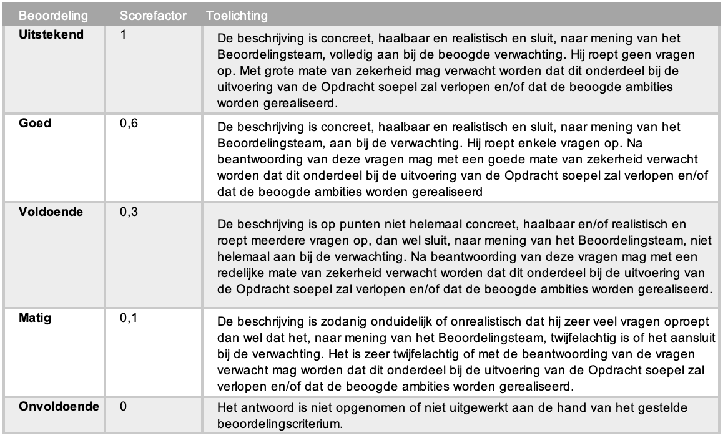
K1 | Turn-key Oplevering (25%) |  | 25%
 | Proces uitvoering turn-key oplevering | 0
 | Totaal Score | 0.00 | 0.0%

K2 | Operationele ontzorging (30%) |  | 30%
 | Proces uitvoering operationeel beheer | 0
 | Totaal Score | 0 | 0.0%

K3 | Rapportagetool aanwezige elementen(22,5%) |  | 22.5%
 | Overzicht rijdende leasevoertuigen | Ja/Nee
 | Overzicht bestelde leasevoertuigen | Ja/Nee
 | Overzicht uitlopende voertuigen | Ja/Nee
 | Overzicht ingenomen voertuigen | Ja/Nee
 | Overzicht rijdende huurvoertuigen | Ja/Nee
 | Specificatie per leasevoertuig (auto, opties, accessoires, looptijd, kilometrage) | Ja/Nee
 | Schadeoverzicht over het wagenpark | Ja/Nee
 | Schadeoverzicht per voertuig | Ja/Nee
 | Actuele APK-data actueel rijdend wagenpark | Ja/Nee
 | Signalering aanstaand onderhoud actueel rijdend wagenpark | Ja/Nee
 | Overzicht kilometerafwijkingen | Ja/Nee
 | Bekeuringenoverzicht | Ja/Nee
 | Kosten per kostensoort per maand | Ja/Nee
 | Gemiddelde leasekosten per voertuig per maand | Ja/Nee
 | Factuurnummers-, data en eindbedragen | Ja/Nee
 | Factuurspecificatie in Excel format | Ja/Nee
 | Factuur in PDF format | Ja/Nee
 | Volledige werking op Windows 10 i.c.m. Edge | Ja/Nee
 | Volledige werking op Windows 10 i.c.m. Chrome | Ja/Nee
 | Totaal Score | 0 | 0.0%

K3 | Rapportagetool Kwaliteit (22,5%) |  | 22.5%
 | Kwaliteit van de applicatie, gebruikersgemak en innovatieve onderdelen | 0
 | Totaal Score | 0 | 0.0%

